Sheet1
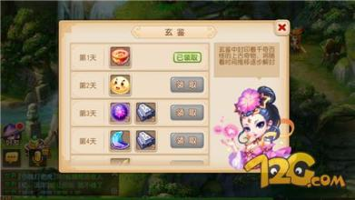
1，奖励系统界面

2，每日签到系统界面

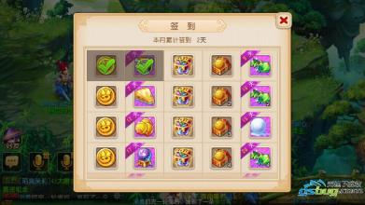

3，首充礼包



4，新手礼包



5，七日签到

